前期
工程款支付证书
工程名称 |  | 2018年文成县农村公路安全生命防护（安保工程） |  |  |  |  | 建设单位 |  |  |  |  |  |  | ERP编号 |  | 10239 | 档案编号
合同金额 |  | 1,350,795.00 |  |  | 中标时间 | 2018.8.13 | 已提供工程资料 |  | 中标书、施工合同原件、内部承包协议、竣工、审计 |  |  |  |  | 保存地址 |  | 合肥 | 责任单位 |  | 东部大区
决算金额 |  | 1,443,943.00 |  |  | 决算时间 |  | 项目部印章 |  | 无 |  |  |  |  | 施工人 |  | 周恒泉18857466661 | 区域责任人 | 施迎东 | 省办负责人 | 施迎东
序号 | 经营填写 |  |  |  |  | 工程填写 | 经营填写 |  |  | 财务填写 |  | 经营、工程、质安填写 |  | 区域负责人 |  | 申请部门填写财务核对 |  |  | 本次支付 金额 | 剩余款项
 | 到款情况 |  |  |  |  |  | 暂列金 |  |  | 代缴税金 |  | 其他扣款 |  | 预留款 |  | 成本票
 | 日期 | 工程款金额 | 周转金金额 | 到款银行 | 到款账户 | 完成进度 | 比例 | 金额 | 备注 | 金额 | 备注 | 金额 | 备注 | 金额 | 备注 | 供货单位 | 合同额 | 成本票额
1 | 2019-02-02 | 434,978.15 |  | 中行 |  |  | 2.0% | 20,989.34 |  | 18060 | 企税 | 500.00 | 2018年12月16日办理外经证500元 |  |  | 2材料 |  |  | 216,627.20
 |  |  | 101.00 | 防止成不动户，基本户转钱 |  |  |  |  |  | 679 | 水利基金 |  |  |  |  | 周恒泉 |  |  | 201,427.39
 | 2019-08-15 | 491,739.20 |  | 中行 |  |  |  |  |  |  |  |  |  |  |  | 杭州华宏劳务分包有限公司 |  |  | 260,000.00
 | 2019-09-09 | 122,749.00 |  | 中行 |  |  |  |  |  |  |  |  |  |  |  | 长兴路路顺交通设施工程有限公司 |  |  | 100,420.56
 |  |  | 2455.00 |  |  |  |  |  |  |  |  |  |  |  |  | 周恒泉 |  |  | 110,468.84
 |  |  |  |  |  |  |  |  |  |  |  |  |  |  |  | 民工工资 |  |  | 122,749.00

合计 |  | 1049466.35 | 2556.00 |  |  |  | - | 20,989.34 |  | 18,739.00 |  | 500.00 | - | 0.00 | - | - |  |  | 1,011,692.99 | 101.02
本次结算、支付明细 |  | 应支付金额 |  |  | 1011692.99 |  | 本次支付金额 |  |  |  |  |  | 小写 | 1,011,692.99
 |  | 已支付金额 |  |  | 0.00 |  |  |  |  |  |  |  | 大写 | RMB1011692.99
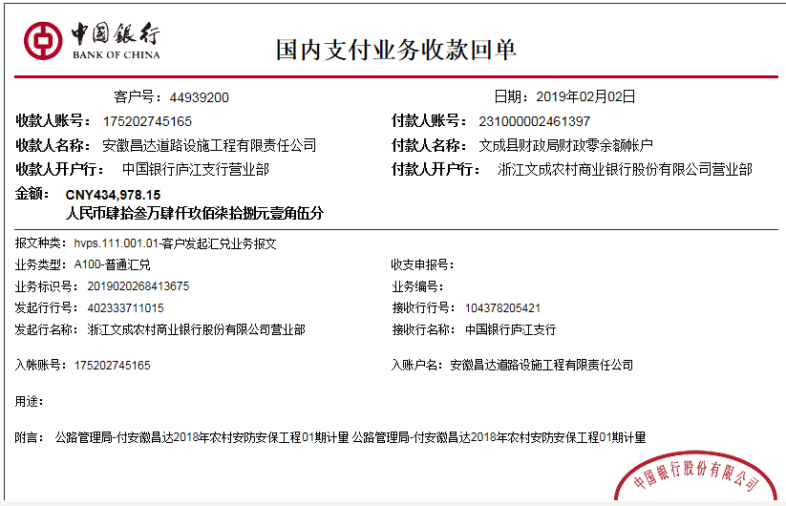
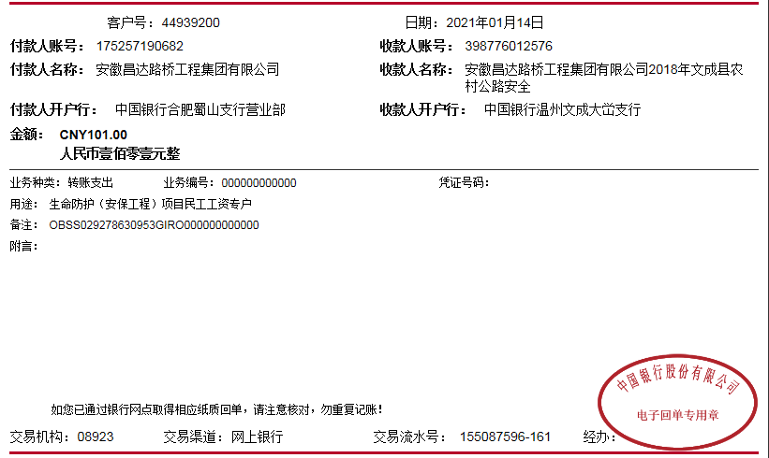

2
工程款支付证书
工程名称 |  | 2018年文成县农村公路安全生命防护（安保工程） |  |  |  |  | 建设单位 |  |  |  |  |  |  | ERP编号 |  | 10239 | 档案编号
合同金额 |  | 1,350,795.00 |  |  | 中标时间 | 2018.8.13 | 已提供工程资料 |  | 中标书、施工合同原件、内部承包协议、竣工、审计 |  |  |  |  | 保存地址 |  | 合肥 | 责任单位 |  | 东部大区
决算金额 |  | 1,443,943.00 |  |  | 决算时间 |  | 项目部印章 |  | 无 |  |  |  |  | 施工人 |  | 周恒泉18857466661 | 区域责任人 | 施迎东 | 省办负责人 | 施迎东
序号 | 经营填写 |  |  |  |  | 工程填写 | 经营填写 |  |  | 财务填写 |  | 经营、工程、质安填写 |  | 区域负责人 |  | 申请部门填写财务核对 |  |  | 本次支付 金额 | 剩余款项
 | 到款情况 |  |  |  |  |  | 暂列金 |  |  | 代缴税金 |  | 其他扣款 |  | 预留款 |  | 成本票
 | 日期 | 工程款金额 | 周转金金额 | 到款银行 | 到款账户 | 完成进度 | 比例 | 金额 | 备注 | 金额 | 备注 | 金额 | 备注 | 金额 | 备注 | 供货单位 | 合同额 | 成本票额
1 | 2019-02-02 | 434,978.15 |  | 中行 |  |  | 2.0% | 20,989.34 |  | 18060 | 企税 | 500.00 | 2018年12月16日办理外经证500元 |  |  | 2材料 |  |  | 216,627.20
 |  |  | 101.00 | 防止成不动户，基本户转钱 |  |  |  |  |  | 679 | 水利基金 |  |  |  |  | 周恒泉 |  |  | 201,427.39
 | 2019-08-15 | 491,739.20 |  | 中行 |  |  |  |  |  |  |  |  |  |  |  | 杭州华宏劳务分包有限公司 |  |  | 260,000.00
 | 2019-09-09 | 122,749.00 |  | 中行 |  |  |  |  |  |  |  |  |  |  |  | 长兴路路顺交通设施工程有限公司 |  |  | 100,420.56
 |  |  | 2455.00 |  |  |  |  |  |  |  |  |  |  |  |  | 周恒泉 |  |  | 110,468.84
 |  |  |  |  |  |  |  |  |  |  |  |  |  |  |  | 民工工资 |  |  | 122,749.00
2 | 2021-12-14 | 260,364.00 |  | 中行 | 1752 5719 0682 |  | 2.0% | 7,889.52 | 剩余全部管理费 | 115.08 | 水利基金 | 500.00 | 外经证 |  |  | 常州富达苏科智能交通材料有限责任公司- |  |  | 77,517.50
 |  | 97,828.00 |  | 中行 | 1752 5719 0682 |  |  |  |  | 3344.93 | 企税1.6% | 300.00 | 转账费 |  |  | 宁波汇家建筑劳务有限公司 |  |  | 150,000.00 | 先支付
 |  |  | -101.00 |  |  |  |  |  |  | 4310.1 | 2021年12月开票税金 |  |  |  |  | 宁波鄞州宁东谦源建材经营部 |  |  | 13033.00
 |  |  |  |  |  |  |  |  |  |  |  |  |  |  |  | 文成县荣成混凝土有限公司 |  |  | 25000.00
 |  |  |  |  |  |  |  |  |  |  |  |  |  |  |  | 周恒泉 |  |  | 76181.89

合计 |  | 1407658.35 | 2455.00 |  |  |  | - | 28,878.86 |  | 26,509.11 |  | 1,300.00 | - | 0.00 | - | - |  |  | 1,353,425.38 | 0.00
本次结算、支付明细 |  | 应支付金额 |  |  | 341732.39 |  | 本次支付金额 |  |  |  |  |  | 小写 | 341,732.39
 |  | 已支付金额 |  |  | 0.00 |  |  |  |  |  |  |  | 大写 | RMB341732.39
